Graf 2
VOLBY DO POSLANECKÉ SNĚMOVNY PARLAMENTU ČR 8. 10. a 9. 10. 2021

 | Volební účast podle volebních krajů (v %)
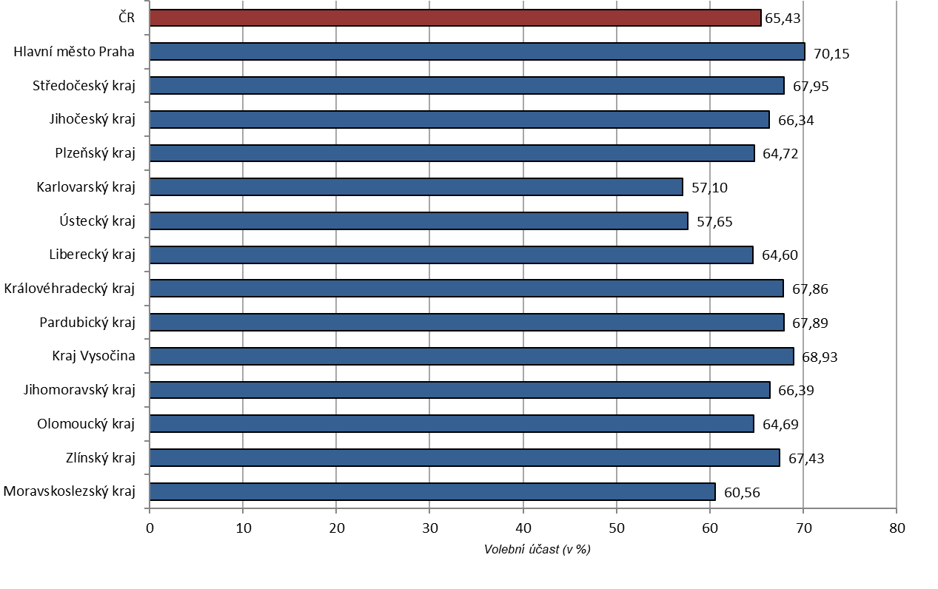

Pozn.: | Zahrnuty i výsledky ze zvláštních způsobů hlasování v každém volebním kraji.
 | Výsledky ze zahraničí se dle zákona na základě losu započítávají do Ústeckého kraje.

